Cavidae
 |  | FOLHA DE PROCESSO DE USINAGEM CNC |  |  |  |  |  |  |  |  | Fl. 1

Arquivo: Piloto_D3600_32_V1 |  |  |  |  | Data: Tue Jan 17 15:21:42 2017
Cliente: -- |  |  |  |  | Maquina: --
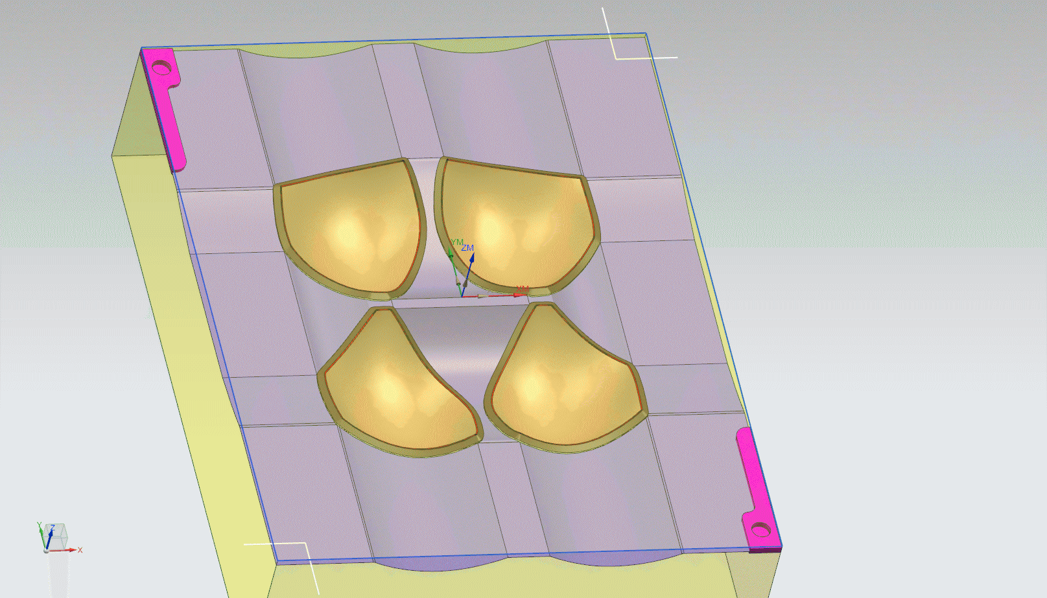 PART_GIF

Obs.: --320x420x100

Ord. | Operacao |  | Num. Ferr. | Diam. Ferr. | Rotacao | Avanco | Comp. Corte | Comp. Total | Prof. Corte | Tempo | Tempo Total
1 | T1_DESBASTE_ |  | 1 | 52 | 5800.00 | 4000 | 6 | 50 | 3 | -- | 0:11:04
2 | T2_ESQUADRO |  | 2 | 50 | 5800.00 | 4000 | 15 | 110 | -- | -- | 0:19:03
3 | T2_REBAIXO |  | 2 | 50 | 5800.00 | 4000 | 15 | 110 | -- | -- | 0:21:11
4 | T3_REDESBASTE |  | 3 | 20 | 11000.00 | 4000 | 3.5 | 100 | 2 | -- | 0:35:15
5 | T3_ACAB_AREAS_PLANAS_1 |  | 3 | 20 | 11500.00 | 3000 | 3.5 | 100 | 0 | -- | 0:38:08
6 | T4_ACABAMENTO_ENTRE_BOJO |  | 4 | 12 | 11000.00 | 3500 | 30 | 69 | 0 | -- | 0:49:18
7 | T5_ACABAMENTO_BOJO |  | 5 | 10 | 11000.00 | 5500 | 15 | 50 | 0 | -- | 1:13:39
8 | T7_PINOS_CAV |  | 7 | 6 | 11000.00 | 1500 | 15 | 35 | 1 | -- | 1:15:07

